MM용 시트
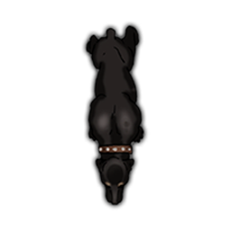
4
0
0
0
0
0
0
0
0
0
Hood |  |  | 7 |  | 12 |  |  | 11 | 0 |  | 0 | 특이사항
 | 11 | 13 |  | 7 |  | 11
 | 14 | 10 |  | 15 |  | 11
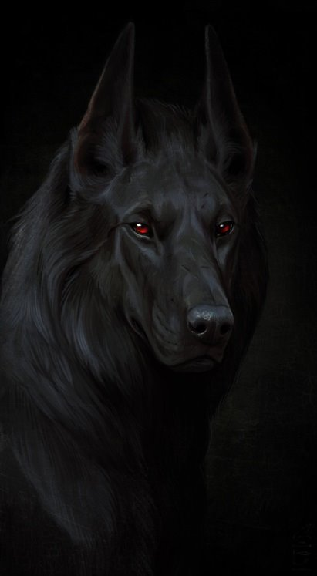

 |  |  |  |  |  |  | ATK |  |  |  |  |  | 1d-1
 |  |  |  |  |  |  | 뭉툭한 발톱 찌르기 |  |  | (17)R:C/1d-1 때리기/P:불가
 |  |  |  |  |  |  | 날카로운 이빨 찌르기 |  |  | (17)R:C/1d-1 베기/P:불가 |  |  | 1d+1
 |  |  |  |  |  |  | 덮치기(21): 서로에게 HP*상대속도/100d 때리기
 |  |  |  |  |  |  | 가한 피해가 2배인 쪽은 판정없이 자빠짐 |  |  |  |  |  | 맨몸
 |  |  |  |  |  |  | 공격 후 도약판정 실패시 쓰러짐
특성 : 마법 재능 0단계, 뭉툭한 발톱, 날카로운 이빨, 냄새 판별, 대담성 3단계, 전투 반사신경, 추가 다리(네 다리), 상호 교감(주인), 마법적 동물 1단계, 전투 숙달 1단계, 의무(항상, 위험), 창의력 부족, 천대 계층(소유물), 수평형, 정밀 수작업 불가, 외로움증(경미)

기능 : 격투(17), 추적(20), 육신 방어(12), 정신 방어(11), 도약(16)

 |  |  |  |  |  |  |  |  |  |  |  |  | 0

